상품제안서
친환경 리유저블 보온보냉가방 대형 | 상품코드: F26762

 |  |  |  |  |  |  | 02-412-0044 | www.easy1.co.kr
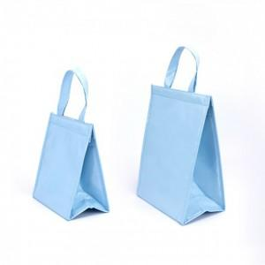

【상세/제작정보】 | <p><b><span style="font-size: 14pt;">**&nbsp;</span><span style="font-size: 14pt;">배송비 한박스 50개 6000원(별도)</span></b></p>

【인쇄/포장옵션】 | 실크 / 포장불가능

【공급단가】 | 수량 | 200~ | 500~ | 1,000~ | 3,000~ | 5,000~
*VAT별도 | 단가 | 4,750원 | 4,670원 | 4,560원 | 4,440원 | 4,370원

【상품 URL】 | https://dev.easy1.co.kr:443/src/goods_detail.php?gdno=26762

